2023_12_data
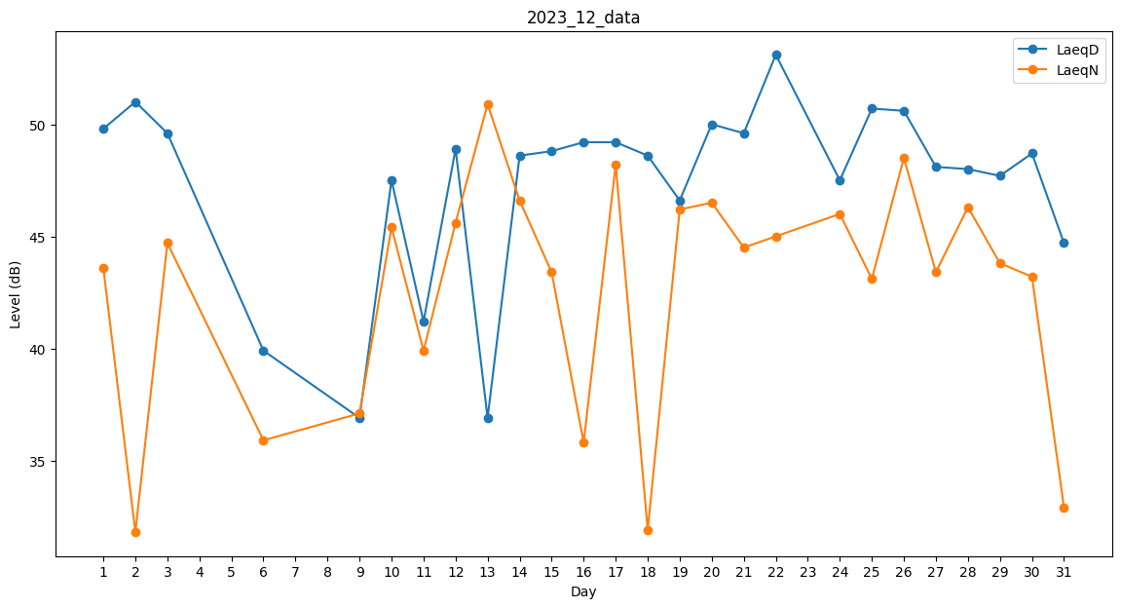
Day | LaeqD | LaeqN
1 | 49.8 | 43.6
2 | 51 | 31.8
3 | 49.6 | 44.7
4 | 50.3 | 0
5 | 35.6 | 0
6 | 39.9 | 35.9
7 | 46.3 | 0
8 | 0 | 35.7
9 | 36.9 | 37.1
10 | 47.5 | 45.4
11 | 41.2 | 39.9
12 | 48.9 | 45.6
13 | 36.9 | 50.9
14 | 48.6 | 46.6
15 | 48.8 | 43.4
16 | 49.2 | 35.8
17 | 49.2 | 48.2
18 | 48.6 | 31.9
19 | 46.6 | 46.2
20 | 50 | 46.5
21 | 49.6 | 44.5
22 | 53.1 | 45
23 | 48.6 | 0
24 | 47.5 | 46
25 | 50.7 | 43.1
26 | 50.6 | 48.5
27 | 48.1 | 43.4
28 | 48 | 46.3
29 | 47.7 | 43.8
30 | 48.7 | 43.2
31 | 44.7 | 32.9

